Ejercicio 4
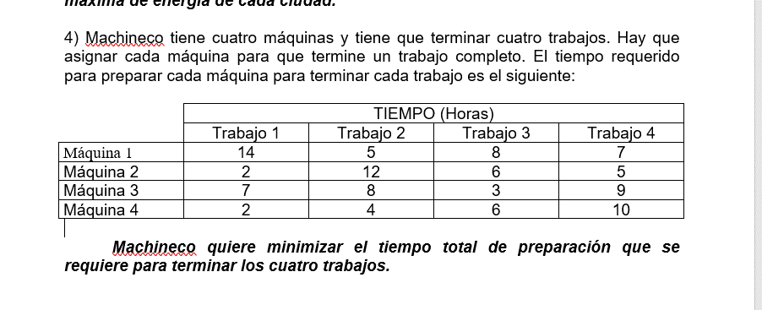

c | t1 | t2 | t3 | t4
M1 | 14 | 5 | 8 | 7
M2 | 2 | 12 | 6 | 5
M3 | 7 | 8 | 3 | 9
M4 | 2 | 4 | 6 | 10
Min Fila
c | t1 | t2 | t3 | t4
M1 | 9 | 0 | 3 | 2
M2 | 0 | 10 | 4 | 3
M3 | 4 | 5 | 0 | 6
M4 | 0 | 2 | 4 | 8
Min Columna
c | t1 | t2 | t3 | t4 | Hungaro
M1 | 9 | 0 | 3 | 0 | Tachar La mayor cantidad de ceros de una fila o columna
M2 | 0 | 10 | 4 | 1 | con un mínima cantidad de rectas
M3 | 4 | 5 | 0 | 4 | Min de los elementos sin tachar
M4 | 0 | 2 | 4 | 6 | Se lo resto a todos los elementos que quedaron sin tachar
 |  |  |  |  | Sumo a las intersecciones de rectas

c | t1 | t2 | t3 | t4
M1 | 10 | 0 | 4 | 0
M2 | 0 | 9 | 4 | 0
M3 | 4 | 4 | 0 | 3
M4 | 0 | 1 | 4 | 5

Hoja2
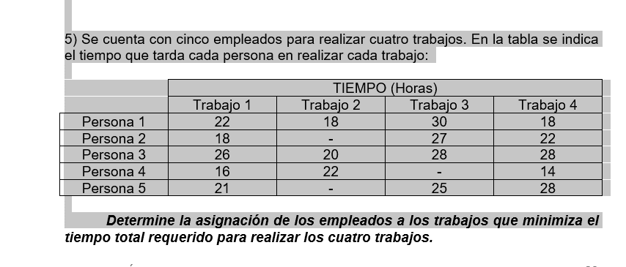
 |  |  |  |  |  |  |  |  | T1 | T2 | T3
 |  |  |  |  |  |  |  | P1 | 7 | 8 | 7
 | t1 | t2 | t3 | t4 | F |  |  | P2 | 9 | 7 | 8
P1 | 22 | 18 | 30 | 18 | 0 |  |  | P3 | 10 | 7 | 9
P2 | 18 | M | 27 | 22 | 0
P3 | 26 | 20 | 28 | 28 | 0 |  |  |  | T1 | T2 | T3
P4 | 16 | 22 | M | 14 | 0 |  |  | P1 | 3 | 2 | 3
P5 | 21 | M | 25 | 28 | 0 |  |  | P2 | 1 | 3 | 2
 |  |  |  |  |  |  |  | P3 | 0 | 3 | 1
Min | 16 | 18 | 25 | 14 | 0
 |  |  |  |  |  |  |  |  | T1 | T2 | T3
 | t1 | t2 | t3 | t4 | F |  |  | P1 | 1 | 0 | 1
P1 | 6 | 0 | 5 | 4 | 0 |  |  | P2 | 0 | 2 | 1
P2 | 2 | m | 2 | 8 | 0 |  |  | P3 | 0 | 3 | 1
P3 | 10 | 2 | 3 | 14 | 0
P4 | 0 | 4 | m | 0 | 0 |  |  |  | T1 | T2 | T3
P5 | 5 | m | 0 | 14 | 0 |  |  | P1 | 1 | 0 | 0
 |  |  |  |  |  |  |  | P2 | 0 | 2 | 0
 | t1 | t2 | t3 | t4 | F |  |  | P3 | 0 | 3 | 0
P1 | 6 | 0 | 5 | 4 | 0
P2 | 2 | m | 2 | 8 | 0
P3 | 10 | 2 | 3 | 14 | 0
P4 | 0 | 4 | m | 0 | 0
P5 | 5 | m | 0 | 14 | 0

 | t1 | t2 | t3 | t4 | F
P1 | 6 | 0 | 5 | 4 | 2 | P1T2 | 18
P2 | 0 | m | 0 | 6 | 0 | P2T1 | 18
P3 | 8 | 0 | 1 | 12 | 0 | P3F | 0
P4 | 0 | 4 | m | 0 | 2 | P4T4 | 14
P5 | 5 | m | 0 | 14 | 2 | P5T3 | 25

 |  |  |  |  |  | Rta | 75

